关系图
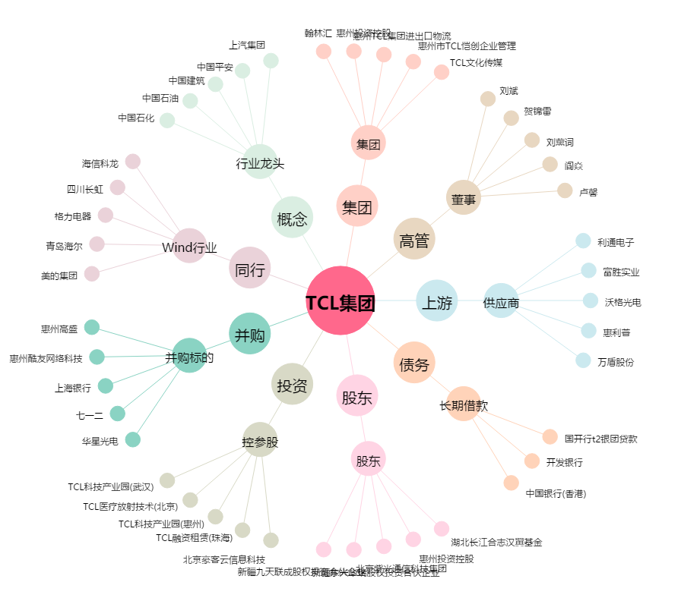
TCL集团[000100.SZ] - 关系概览图

